画面詳細
所属管理画面

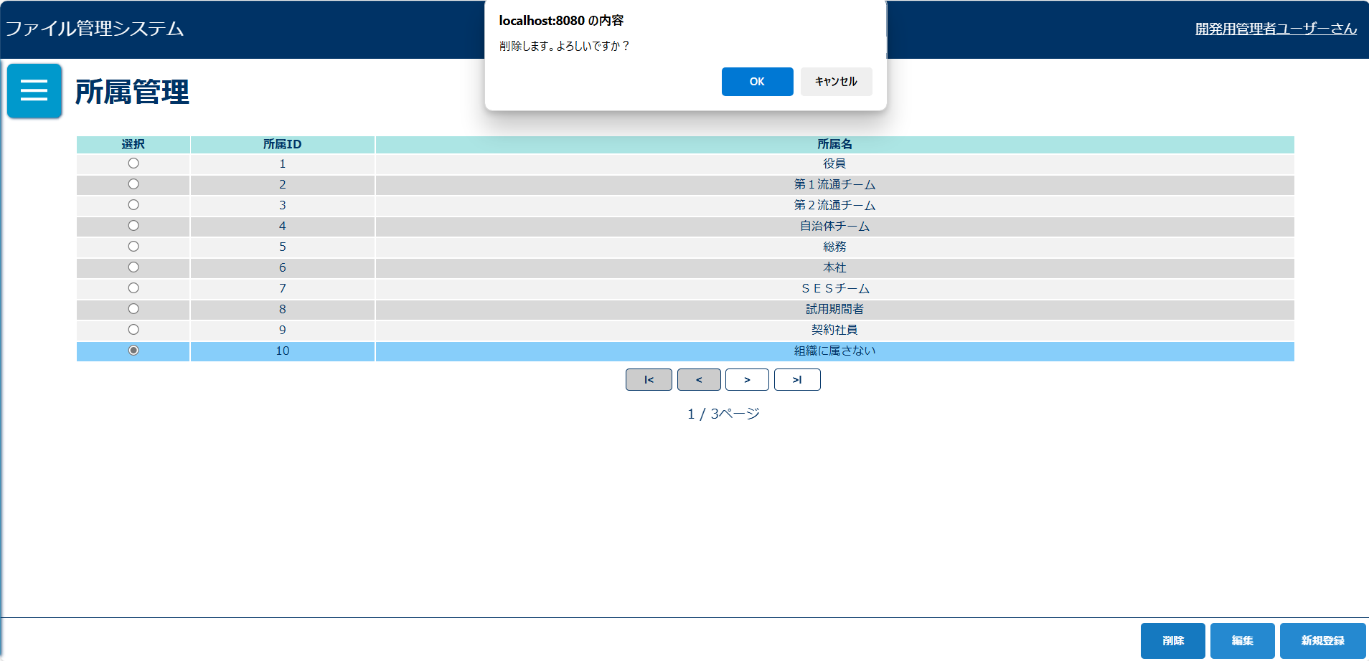
初期表示 |  |  |  |  | 所属選択後表示 |  |  |  |  |  |  |  |  |  | 削除確認ダイアログ
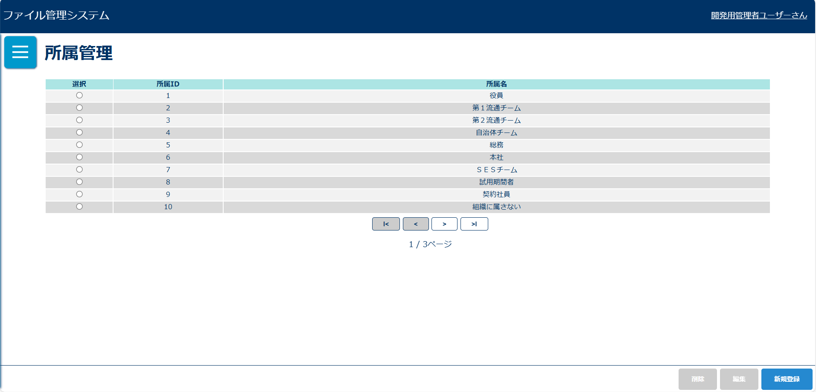
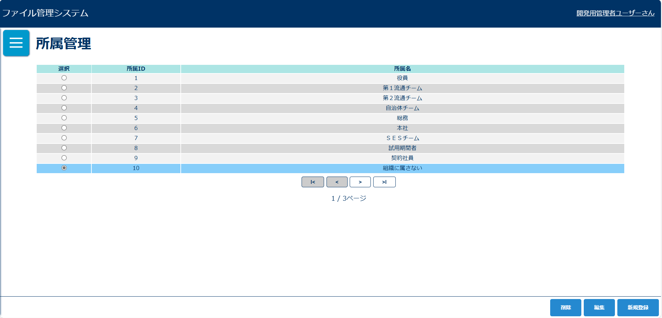

エラーアラート |  |  |  |  | エラーアラート |  |  |  |  |  |  |  |  |  | エラーアラート
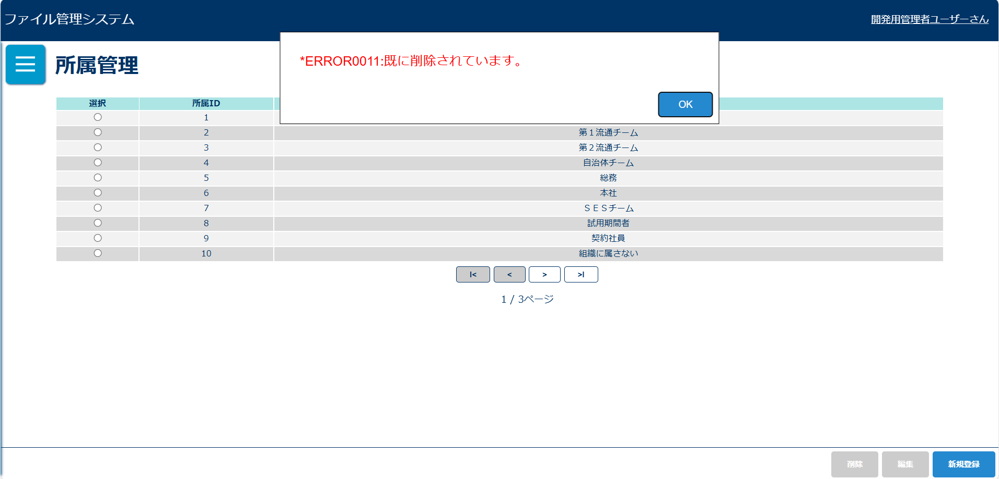
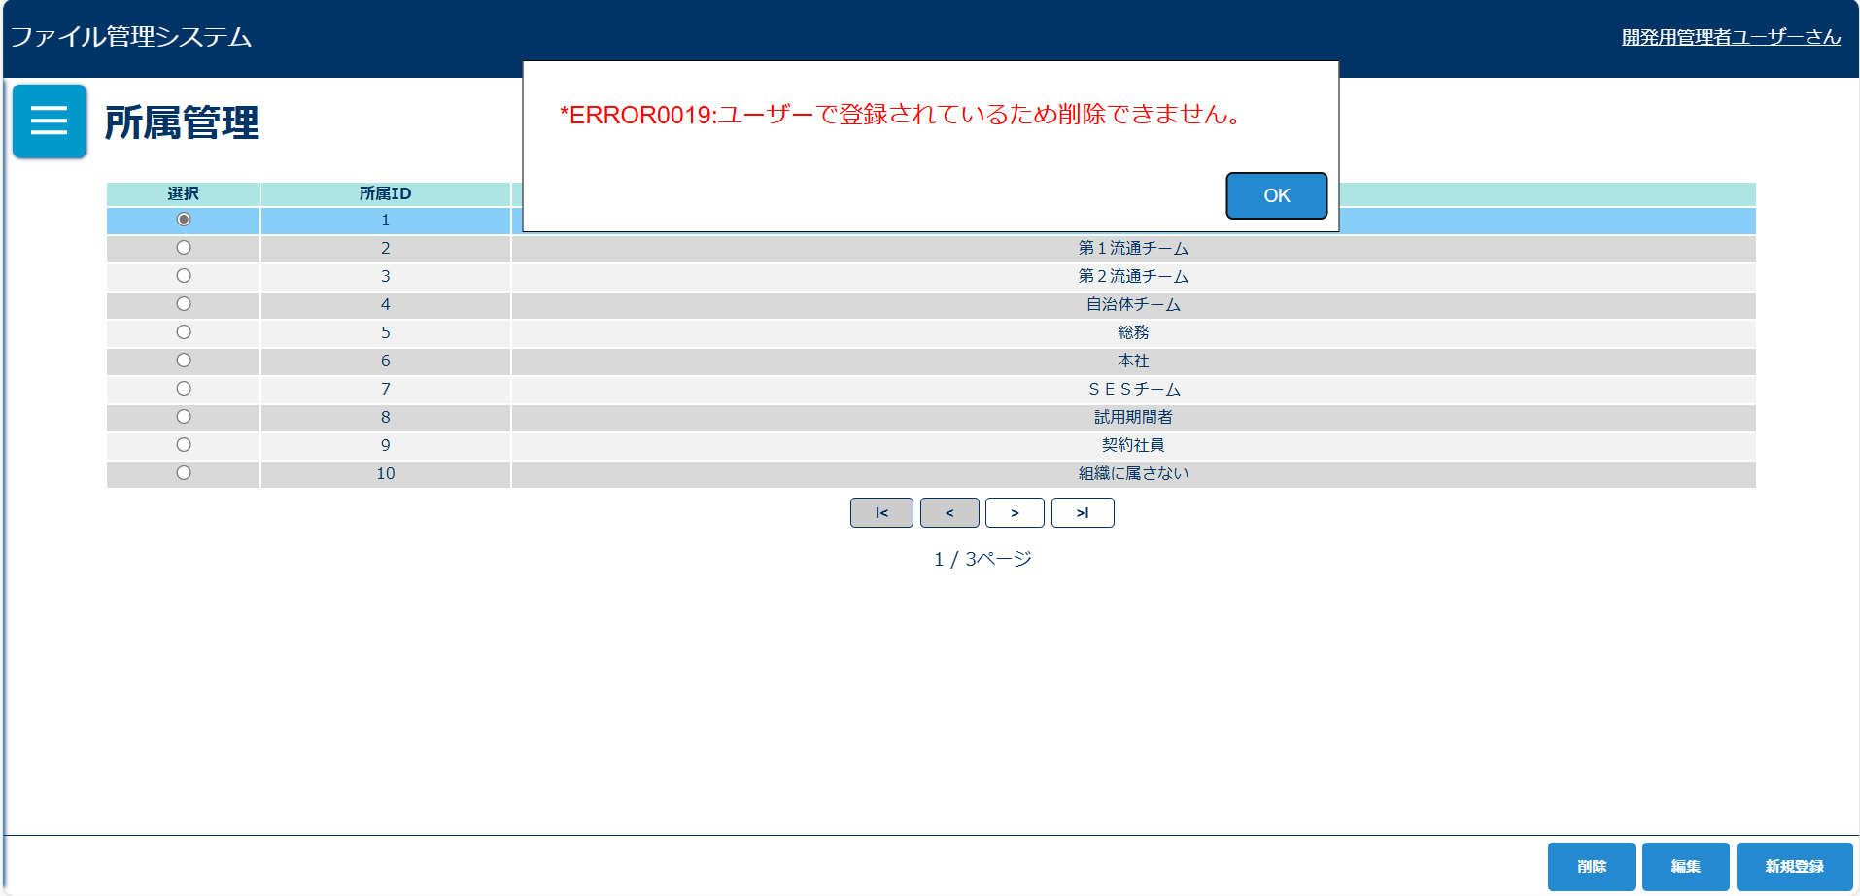
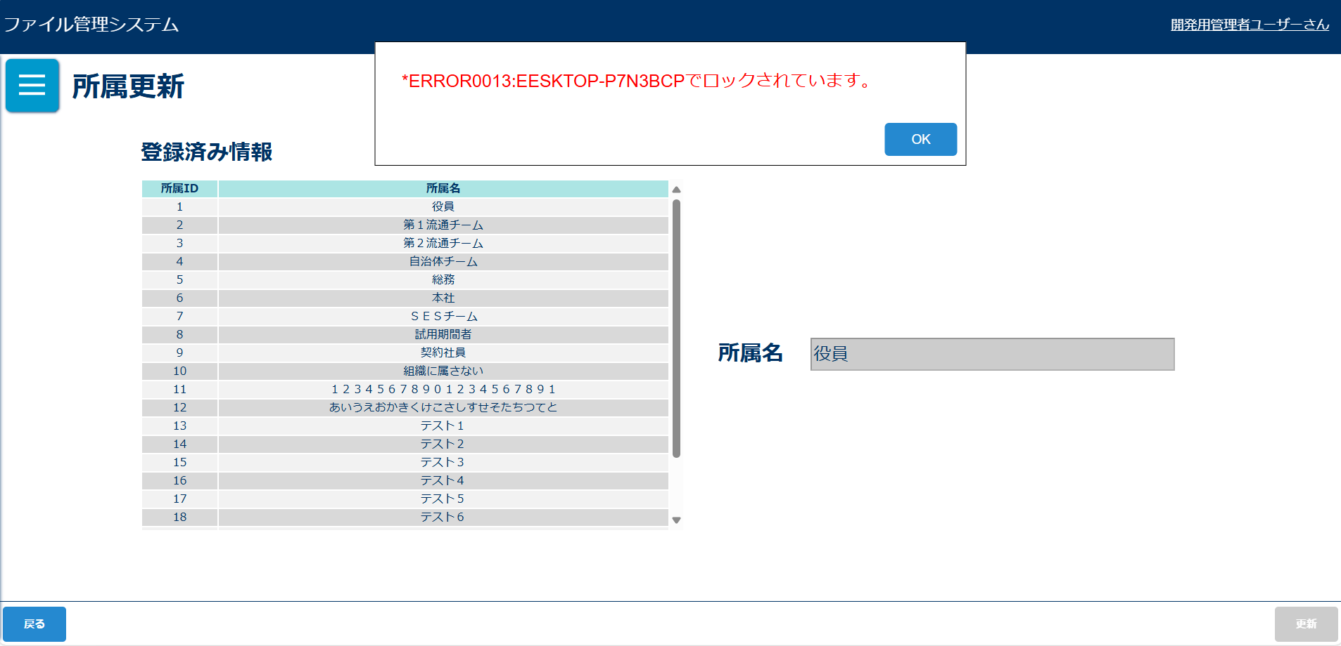

削除完了メッセージ
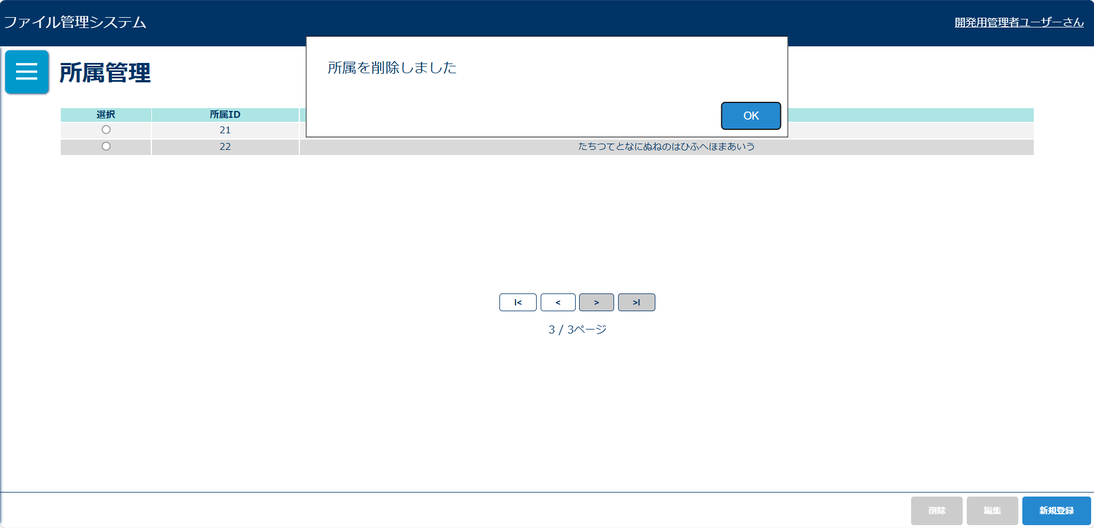

画面表示項目
No | 項目名 | データ |  |  |  | 有効 | 権限 |  | 部品 | 有桁 | 表桁 | データ型 | 文字種 | フォーマット |  | 備考
 |  | テーブル名 | フィールド名 |  |  |  | 管 | 一
1 | タイトル |  |  |  |  | × | 〇 |  |  |  |  |  |  |  |  | 「所属管理」と表示
初期表示
2 | 選択 |  |  |  |  | × | 〇 |  | ラジオボタン |  |  |  |  |  |  | 行選択でもラジオボタン押下になる | ボタン | 数値 | 半角
3 | 所属ID | m_team | team_id |  |  | × | 〇 |  |  |  |  |  |  |  |  |  | テキストボックス |  | 混在
4 | 所属名 | m_team | team_name |  |  | × | 〇 |  |  |  |  |  |  |  |  |  | ラジオボタン
5 | 新規登録 |  |  |  |  | 〇 | 〇 |  | ボタン |  |  |  |  |  |  |  | チェックボックス
6 | 編集 |  |  |  |  | △ | 〇 |  | ボタン |  |  |  |  |  |  | ラジオボタン選択後、活性化 | ラベル
7 | 削除 |  |  |  |  | △ | 〇 |  | ボタン |  |  |  |  |  |  |  | コンボボックス
削除確認ダイアログ |  |  |  |  |  |  |  |  |  |  |  |  |  |  |  |  | リストボックス
8 | OK |  |  |  |  | 〇 | 〇 |  | ボタン |  |  |  |  |  |  |  | ラベルアンカー
9 | キャンセル |  |  |  |  | 〇 | 〇 |  | ボタン |  |  |  |  |  |  |  | タブ
削除完了メッセージ
10 | 所属を削除しました |  |  |  |  | × | 〇

入力パラメータ
No | 項目名 | 物理名 |  | コントロール | 送信方法 |  |  | 備考

「新規登録」ボタン押下
1 | なし
「編集」ボタン押下
2 | 所属ID | teamId |  |  | POST
「削除」ボタン押下
3 | 所属ID | teamId |  |  | POST

